Sheet1
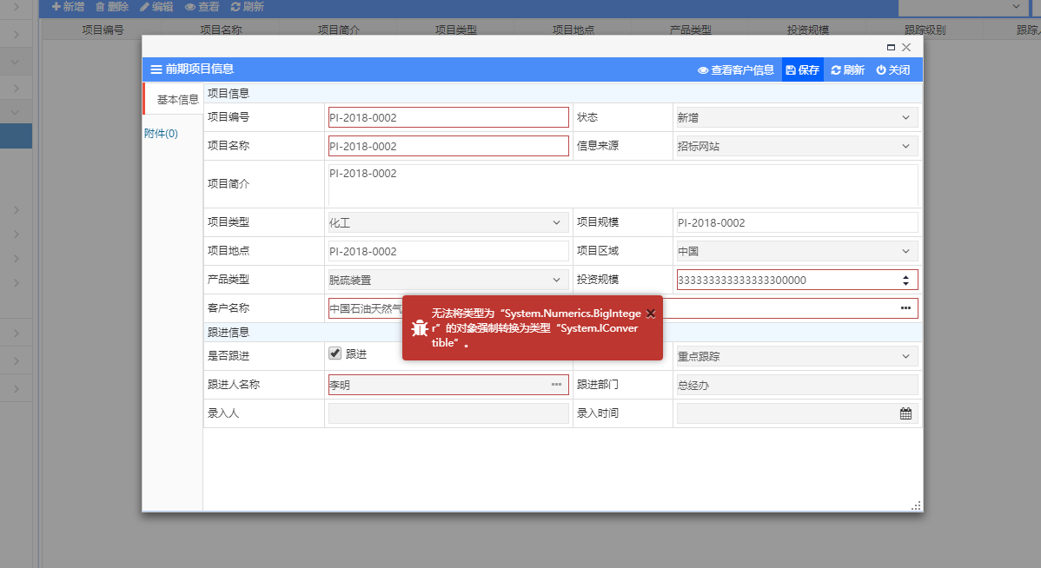
1 | 客户管理→客户登记 | 送审报错
2 | 客户管理→客户评价 | 评价明细编辑完成选中状态新增不显示 | 过滤
3 | 项目跟进→项目机会 | 图1
4 | 投标管理→投标评审 | 图2
5 | 投标管理→资格预审 | 预审详情新增，同2 | 1
6 | 投标管理→招标任务书 | 明细同2
7 | 合同评审→合同信息 | 清单库
8 | 项目交接单 | 选不到合同

 |  |  | 2

